参加申込書（表・裏）
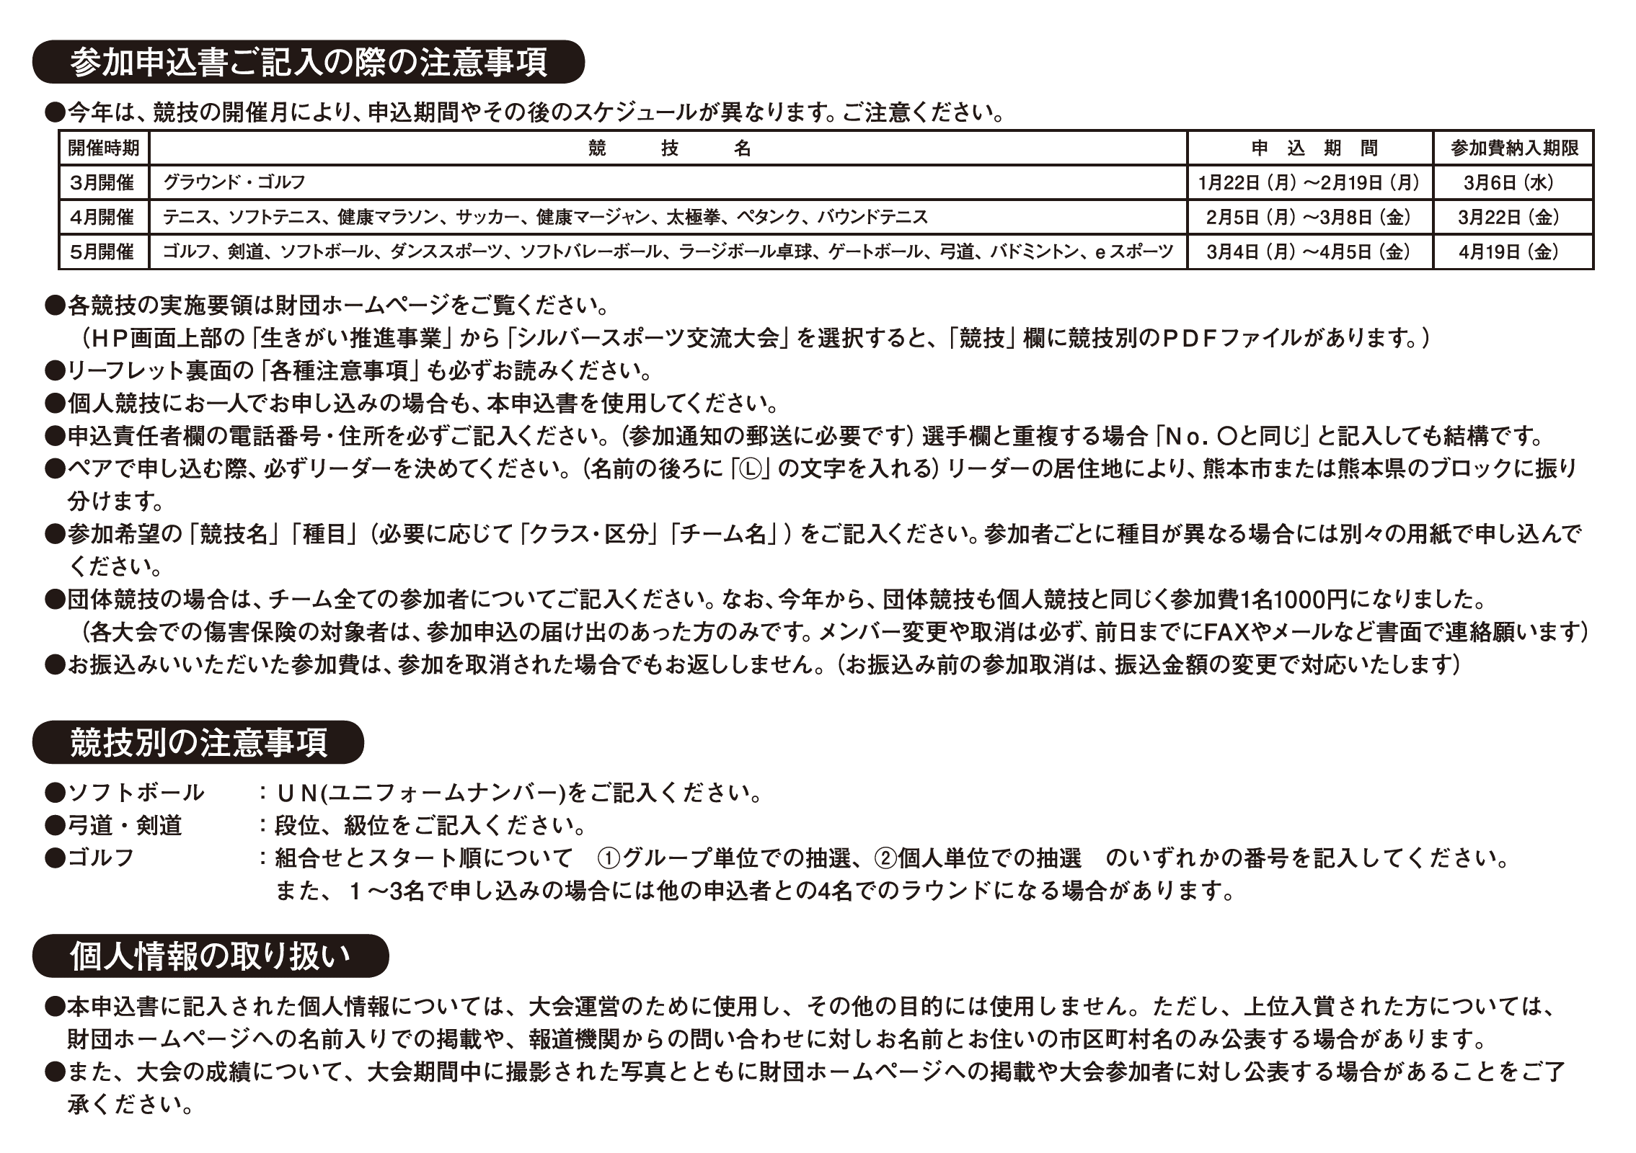
※色つきの部分に入力してください。 |  |  |  |  |  |  |  |  |  |  |  | 年齢計算基準日 | 2025-04-01
熊本ねんりんピック202４（第３６回熊本県シルバースポーツ交流大会）
参加申込書
競技名 枠の▼を押して競技名を選んでください |  | ソフトバレーボール |  |  | 種目名 |  |  | ふりがな |  |  | ※裏面の注意事項を ご確認ください。
 |  |  |  |  |  |  |  | チーム名
 |  |  |  |  | ※募集要項の〇付数字の名称 |  |  | ※団体競技のみ
全種目共通事項 （ペア競技のリーダーは名前のあとにⓁを記入、裏面の注意事項参照） |  |  |  |  |  |  |  |  |  | 該当種目の方のみ記入
№ | ふりがな・氏名 ペア競技のリーダーは 名前のあとにⓁ | 性別 枠の▼を押して 選んでください | 生年月日 （日付形式） | 年齢 生年月日を入れると自動で入ります |  | 郵便番号 | 👈7桁の数字を入れると自動でハイフンが入ります |  | 携帯電話 (ない場合固定電話) | ソフトボール | 弓道・剣道 | ゴルフ | 備 考
 |  |  |  |  | 住 所 1 |  |  | 住所２（数字のみ） ※丁目、番、号不要 |  | UN(ユニフォーム ナンバー) | 段・級位 | 希望抽選方法 ①・②
記入例 | さわやか たろう |  |  |  | 〒 | 8600842
 | さわやか太郎 | 男 | 1957-03-01 | 66 |  | （郵便番号をハイフン付きで入力して漢字変換すると郵便局に登録の住所が入ります） |  | 3-7 | 090-1234-5678 | 30 | 5段 | ①
1 |  |  |  |  | 〒

2 |  |  |  |  | 〒

3 |  |  |  |  | 〒

4 |  |  |  |  | 〒

5 |  |  |  |  | 〒

6 |  |  |  |  | 〒

7 |  |  |  |  | 〒

8 |  |  |  |  | 〒

アンケートにお答えください。 Q.リーフレットや参加申込書はどこで入手されましたか？
①市区町村役場および支所・出張所 ②市町村社会福祉協議会 ③市町村教育委員会 ④市町村老人福祉センター ⑤市町村シルバー人材センター ⑥各競技団体本部および支部（配布を含む） ⑦県庁（情報プラザ） ⑧パレア ⑨県総合福祉センター ⑩熊本市コミュニティセンター ⑪公民館 ⑫市町村老人クラブ連合会 ⑬地域振興局 ⑭県内各体育施設（グラウンド・体育館） ⑮肥後銀行県内各支店 ⑯財団ホームページ ⑰その他（施設名）

●申込責任者 ・・・ 事務局から決定通知等を送付したり、お問合せの連絡等を差し上げる方
リーフレット入手場所 |  | 責任者氏名 |  |  | 責任者住所 |  |  |  | 電話番号(携帯番号)
選択肢番号・その他は名称 |  | ふりがな |  |  | 〒 |  | 住所1 | 住所２(番地のみ）
 |  | 氏名

